购物车
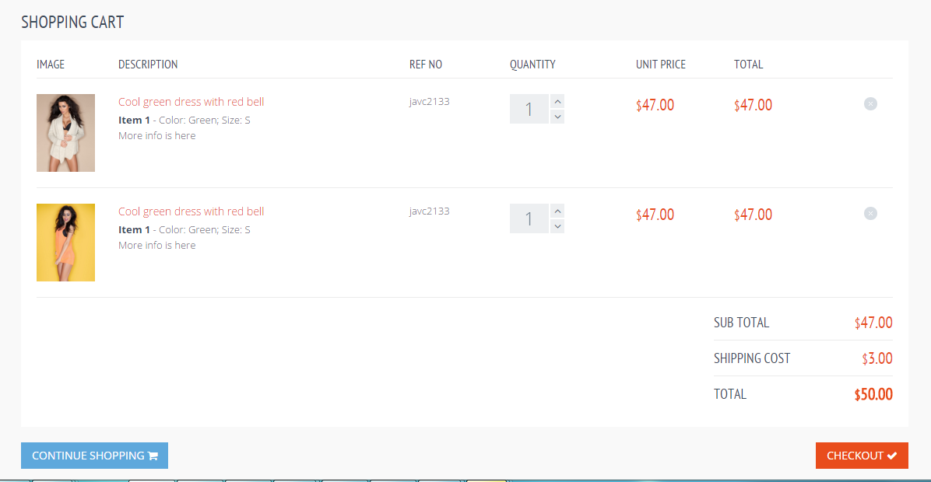
购物车

商品名称
单价
总价
数量

单价/团团价

商品属性区域

小计

运费

合计

继续购物

